Chi tiết địa chất
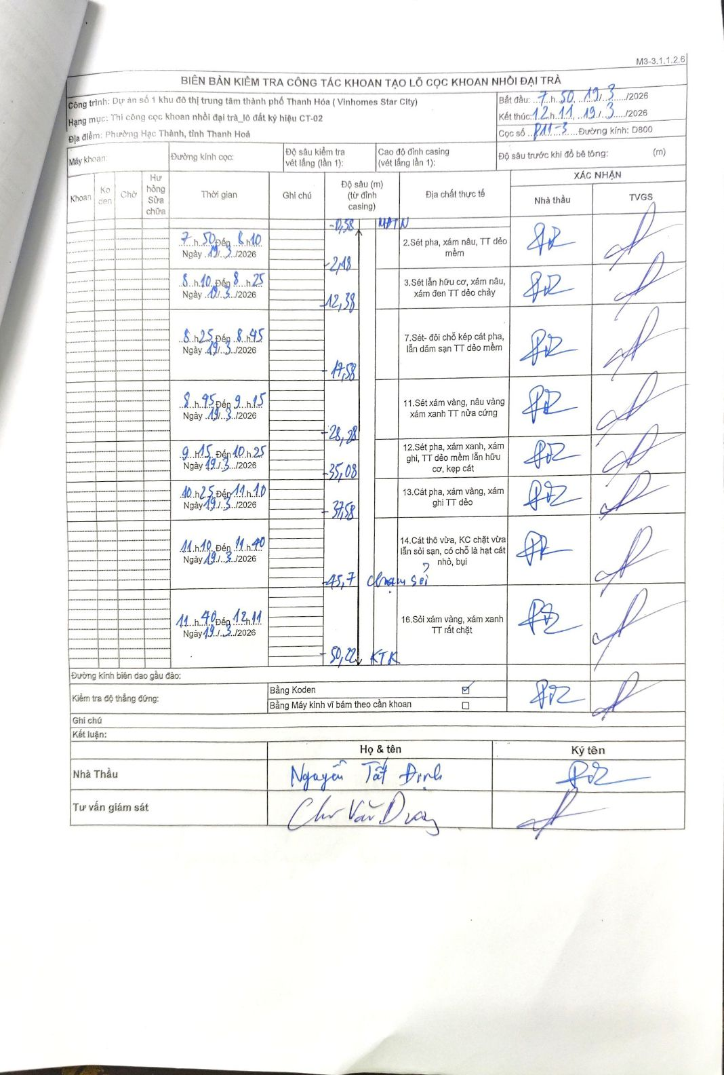
Dự án | Dự án số 1 khu đô thị trung tâm thành phố Thanh Hóa (Vinhomes Star City)
Hạng mục | Thi công cọc khoan nhồi đại trà_lô đất ký hiệu CT-02
Tên bộ phận | Phường Hạc Thành, tỉnh Thanh Hoá
Số hiệu cọc | P11-3
Biên bản số | PA1-5
Đường kính | D800
Bắt đầu thi công | 07:50 19/03/2026
Kết thúc thi công | 12:11 19/03/2026

Địa chất TT | Đường kính | Mô tả lớp thiết kế | Từ (h) | Đến (h) | Cao độ từ | Cao độ đến | T.Gian (h) | Dài (m) | V (m/h) | Ghi chú
2 | D800 | Sét pha, xám nâu, TT dẻo mềm | 07:50 19/03/2026 | 08:10 19/03/2026 | -0.38 | -2.18 | 0.33 | 1.8 | 5.4
3 | D800 | Sét lẫn hữu cơ, xám nâu, xám đen TT dẻo chảy | 08:10 19/03/2026 | 08:25 19/03/2026 | -2.18 | -12.38 | 0.25 | 10.2 | 40.8
7 | D800 | Sét- đối chỗ kẹp cát pha, lẫn dăm sạn TT dẻo mềm | 08:25 19/03/2026 | 08:45 19/03/2026 | -12.38 | -17.58 | 0.33 | 5.2 | 15.6
11 | D800 | Sét xám vàng, nâu vàng xám xanh TT nửa cứng | 08:45 19/03/2026 | 09:15 19/03/2026 | -17.58 | -28.28 | 0.5 | 10.7 | 21.4
12 | D800 | Sét pha, xám xanh, xám ghi, TT dẻo mềm lẫn hữu cơ, kẹp cát | 09:15 19/03/2026 | 10:25 19/03/2026 | -28.28 | -35.08 | 1.17 | 6.8 | 5.83
13 | D800 | Cát pha, xám vàng, xám ghi TT dẻo | 10:25 19/03/2026 | 11:10 19/03/2026 | -35.08 | -37.58 | 0.75 | 2.5 | 3.33
14 | D800 | Cát thô vừa, KC chặt vừa lẫn sỏi sạn, có chỗ là hạt cát nhỏ, bụi | 11:10 19/03/2026 | 11:40 19/03/2026 | -37.58 | -45.7 | 0.5 | 8.12 | 16.24 | Chạm sỏi tại độ sâu 45,7m
16 | D800 | Sỏi xám vàng, xám xanh TT rất chặt | 11:40 19/03/2026 | 12:11 19/03/2026 | -45.7 | -50.22 | 0.52 | 4.52 | 8.75 | Kết thúc khoan (KTK) tại độ sâu 50,22m

ẢNH BIÊN BẢN GỐC

